Mô tả phần Trang Chủ
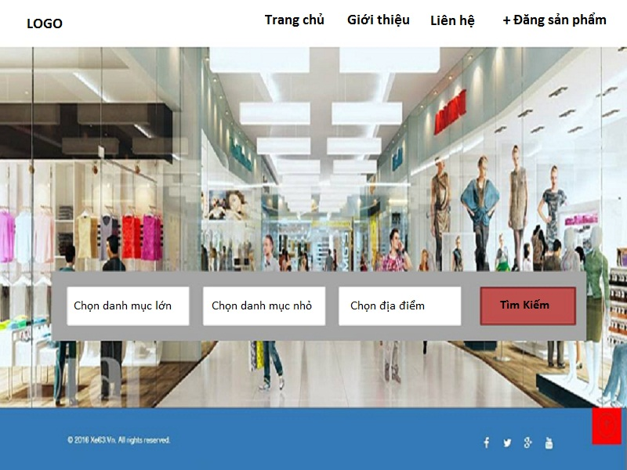
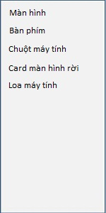
MÔ TẢ CÁC CHỨC NĂNG CHÍNH PHẦN TRANG CHỦ
 | Yêu cầu của phần này :
 | Chọn danh mục lớn : khi khách bấm vào phần này sẽ hiện ra bảng danh mục lớn, sau đó khi khách bấm vào mũi tên nhỏ ( phần được khoanh đỏ ) sẽ sổ ra tiếp bảng danh mục nhỏ hơn để khách chọn
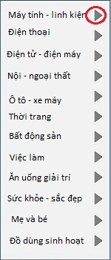
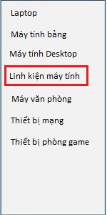
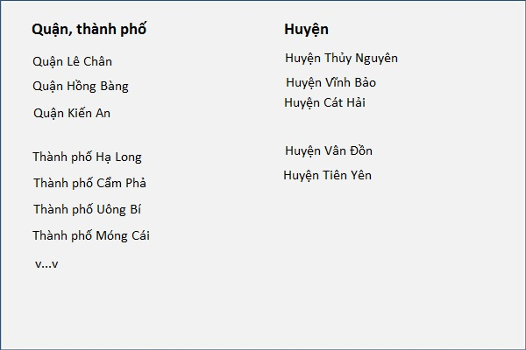

 | Chọn danh mục nhỏ : Danh mục nhỏ này sẽ liên kết với bảng chọn thứ 2 của danh mục lớn. Ví dụ khi khách chọn " Linh kiện máy tính " thì phần danh mục nhỏ sẽ hiện ra bảng gồm " màn hình, bàn phim, chuột máy tính v..v "

 | Chọn địa điểm : cuối cùng là khách sẽ chọn địa điểm, bấm vào sẽ sổ ra bảng chọn địa điểm cho khách chọn. Được chia thành 2 cột gồm " quận, thành phố " và " huyện "

 | Tính năng : Tính năng giữ nguyên các kết quả tìm kiếm để lần sau truy cập khách không phải chọn lại, nhất là phần " chọn địa điểm ". Tính năng này hiện tại đang có ở web xe63

Mô tả phần trang danh sách
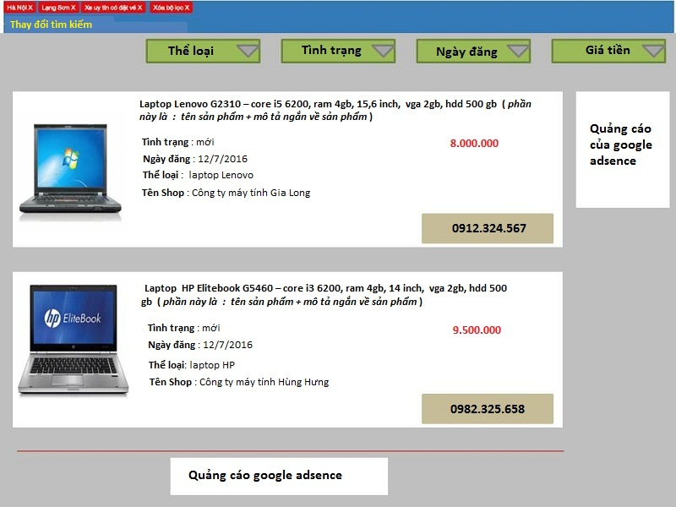
MÔ TẢ TRANG DANH SÁCH SẢN PHẨM - LẤY VÍ DỤ MẪU KHI TÌM KIẾM LAPTOP Ở TRANG CHỦ
 | Yêu cầu của phần này :
 | Phần bộ lọc : Lọc theo " thể loại, tình trạng, ngày đăng, giá tiền. Giống như bộ lọc ở xe63. ** Ngày đăng : gồm 2 phần " ngày đăng mới nhất " và " ngày đăng cũ nhất " ** Giá tiền : gồm 2 phần " giá từ thấp đến cao " và " giá từ cao đến thấp "

 | Phần Xóa bộ lọc và thay đổi tìm kiếm : phần này giống như làm ở xe63.vn, để khi khách muốn thay đổi tìm kiếm thì có thể dễ dàng thay đổi

 | Phần tên sản phẩm : Gồm tên sản phẩm + mô tả ngắn về sản phẩm. Đây là cách mà vật giá và én bạc đang làm, em thấy rất hay. Khách hàng xem tên sản phẩm + mô tả ngắn là có thể hình dung ra được về sản phẩm rồi

 | Phần số điện thoại : SĐT lấy từ số điện thoại trong thông tin đăng ký tài khoản của người bán, phần này cũng cần có tính năng bấm vào tới trình gọi điện khi dùng browser mobile, tương tự như số điện thoại trong web xe63.vn

 | Nền website : lấy nền toàn website màu xám đậm, các khung sản phẩm lấy màu trắng như mô tả ở ảnh bên sẽ giúp cho website chuyên nghiệp, hiện đại, thông tin hiển thị rất dễ nhìn.

Mô tả 1 sản phẩm chi tiết
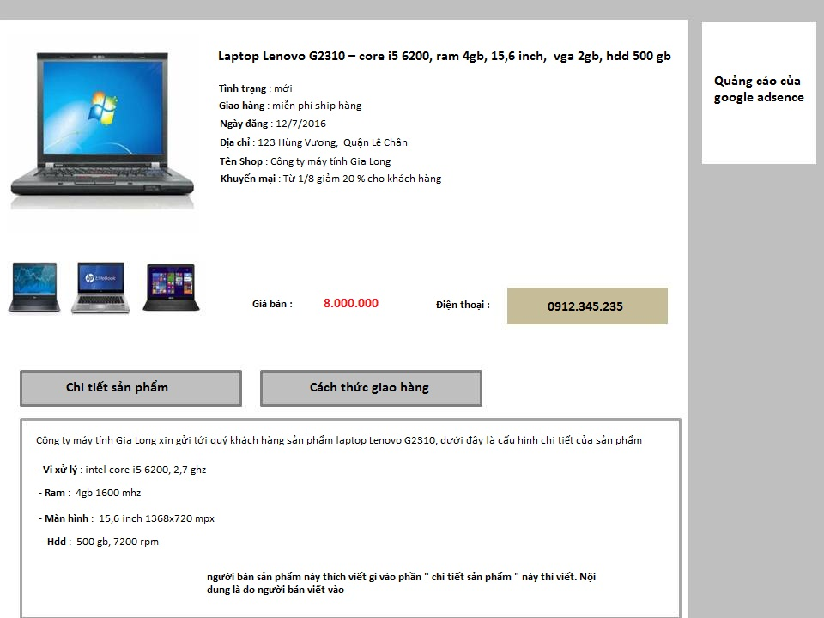
MÔ TẢ KHI CLICK VÀO 1 SẢN PHẨM CHI TIẾT - LẤY VÍ DỤ MẪU KHI CLICK VÀO SẢN PHẨM LAPTOP LENOVO G2310 Ở SHEET DANH SÁCH
 | Yêu cầu của phần này :
 | Phần Ảnh sản phẩm : mỗi sản phẩm đều có 1 ảnh chính làm ảnh hiển thị ở trang danh sách sheet " mô tả danh sách " bên cạnh. Ngoài ra, mỗi sản phẩm còn được upload lên tối đa 3 ảnh khác để mô tả về sản phẩm, khi rê chuột vào ảnh nhỏ đó thì sẽ phóng to ra cho dễ nhìn

 | Phần chi tiết sản phẩm : đây là tab " chi tiết sản phẩm ", người bán sẽ được thoải mái viết và đăng các nội dung cần thiết để mô tả chi tiết về 1 sản phẩm, giúp người mua nắm được thông tin chi tiết về sản phẩm đó

 | Phần cách thức giao hàng : tương tự như phần chi tiết sản phẩm, đây là phần do người bán viết vào

